SUPUESTO 1
SUPUESTO PRÁCTICO 1
La red de concesionarios SEAT ofrece en la compra de modelo LEÓN SC, que tiene un precio venta al público de 14.670 euros una financiación a través de su financiera SEAT, la siguiente financiación:

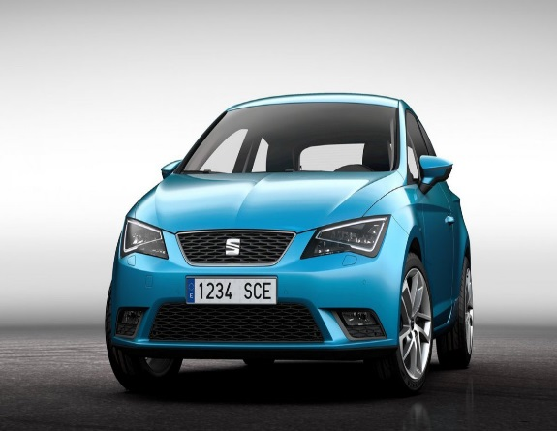
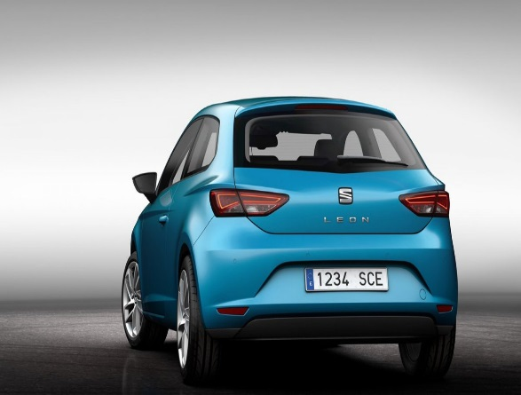
SEAT LEÓN SC
DESDE 14,670 EUROS
RED DE CONCESIONARIOS SEAT 902145789
DESDE 239,15 EUROS AL MES ENTRADA 2.300 TAE 6,18 %
DESDE 14,670 EUROS
Entrada 2.300 euros
Número de cuotas mensuales: 60
Tipo de interés nominal: 6 %
Gastos de estudio en efectivo: 220 euros.
Gastos de apertura en efectivo: 220 euros.

Debemos determinar el importe de las cuotas mensuales utilizando la función PAGO estudiada.
Dicha oferta se mantendrá hasta el 20 de septiembre de 2014.
HOJA DE CÁLCULO
PRECIO VENTA AL PÚBLICO DEL VEHÍCULO |  |  | 14,670.00 €
ENTRADA AL CONTADO |  |  | 2,300.00 €
TIPO DE INTERES NOMINAL |  |  | 6.00%
NUMERO DE CUOTAS |  |  | 60
NUMERO DE CUOTAS AL AÑO |  |  | 12
CAPITAL A FINANCIAR |  |  | 12,370.00 €

PAGO | 239.15 € | SOLUCIÓN

EXPLICACIÓN
En la celda B20 hemos utilizado la función pago con sus argumentos correspondientes: tasa (que hemos dividido por el númro de cuotas al año para que concuerden las unidades de la tasa y los períodos.
El capital a financiar se ha obtenido restándole al precio de venta al público del vehículo la entrada entregada al contado

SUPUESTO 2
SUPUESTO PRÁCTICO 2
El Banco Sabadell-Cam en la compra de una motocicleta Dukati Monster 821 que tiene un precio de venta al público de 10,490 euros ofrece las siguientes condiciones de financiación sin entrada:

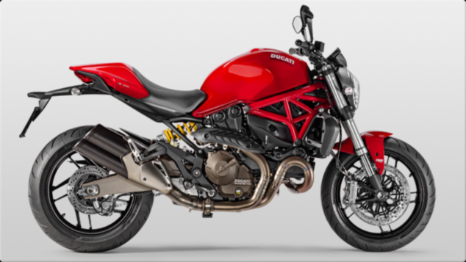
DUKATI MONSTER 821
DESDE 10,490 EUROS
DESDE 304,53 EUROS AL MES SIN ENTRADA TAE 6,18 %
Sin entrada
Número de cuotas mensuales: 40
Tipo de interés nominal: 9 %

Debemos determinar el importe de las cuotas mensuales utilizando la función PAGO estudiada.
Dicha oferta se mantendrá hasta el 20 de octubre de 2014.
HOJA DE CÁLCULO
PRECIO VENTA AL PÚBLICO DEL VEHÍCULO |  |  | 10,490.00 €
ENTRADA AL CONTADO
TIPO DE INTERES NOMINAL |  |  | 9.00%
NUMERO DE CUOTAS |  |  | 40
NUMERO DE CUOTAS AL AÑO |  |  | 12
CAPITAL A FINANCIAR |  |  | 10,490.00 €

PAGO | 304.53 € | SOLUCIÓN

EXPLICACIÓN
En la celda B20 hemos utilizado la función pago con sus argumentos correspondientes: tasa (que hemos dividido por el número de cuotas al año) para que concuerden las unidades de la tasa y los períodos.
El capital a financiar coincide en este caso con el precio de venta al público al no realizar entrada.

SUPUESTO 3
SUPUESTO PRÁCTICO 3
Una persona deposita, en el día que nace su hijo y en cada uno de sus sucesivos cumpleaños hasta los 17 años, una cantidad constante en una cuenta especial del BBVA que devenga un interés del 5 % anual en régimen de interés compuesto. La pretensión de esta persona es poder constituir un capital de 18.000 euros para cuando su hijo cumpla la mayoría de edad y pueda utilizarlo para realizar sus estudios universitarios.
Se pide calcular, ayudándonos de la función financiera PAGO, la cantidad que esta persona deberá depositar cada año en el BBVA para conseguir reunir los 18.000 euros.

HOJA DE CÁLCULO
CAPITAL A CONSTITUIR: |  |  | 18,000.00 €
TIPO DE INTERES NOMINAL: |  |  | 5.00%
Nº TOTAL DE IMPOSICIONES: |  |  | 18
Nº DE IMPOSICIONES AL AÑO: |  |  | 1
PREPAGABLE O POSPAGABLE: |  |  | 1

IMPOSICIÓN: | 609.36 € | SOLUCIÓN

EXPLICACIÓN
En la celda B19 hemos utilizado la función pago con sus argumentos correspondientes: tasa (que hemos dividido por el número de cuotas al año) para que concuerden las unidades de la tasa y los períodos. En este caso no hemos cumplimentado el Va ya que lo que el dato que disponemos es la cantidad que queremos llegar a constituir cuando su hijo cumpla la mayoría de edad
Puedes variar el resultado cambiando de prepagable a pospagable y viceversa.
La solución indica que el padre deberá imponer 609,36 todos los años para poder constituir un capital de 18,000 cuando su hijo cumpla la mayoría de edad.

SUPUESTO 4
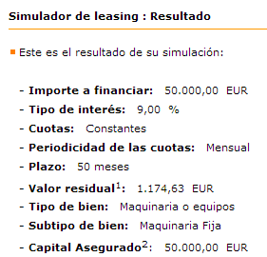
SUPUESTO PRÁCTICO 4

Una empresa necesita una máquina para su fábrica. La entidad Bankinter le ofrece la financiación de dicha máquina mediante un contrato de leasing con las siguientes características.
Precio de la máquina sin IVA: 50.000 euros.
Tipo de interés nominal de la operación: 9 %.
Cuotas mensuales constantes prepagables: 50
Nº total de cuotas mensuales: 51 (incluye la cuota correspondiente a la opción de compra de la máquina).
Tipo de IVA aplicable a la operación: 21 %.


HOJA DE CÁLCULO |  |  |  | ENLACE AL SIMULADOR BANKINTER DE LEASING EN INTERNET
PRECIO VENTA AL PÚBLICO DEL BIEN A FINANCIAR: |  |  | 50,000.00 € | https://empresas.bankinter.com/www/es-es/cgi/empresas+cuentas+leasing+simulador
TIPO DE INTERES NOMINAL |  |  | 9.00%
NUMERO TOTAL DE CUOTAS |  |  | 51
NUMERO DE CUOTAS AL AÑO |  |  | 12
PREPAGABLE O POSPAGABLE (1/0) |  |  | 1
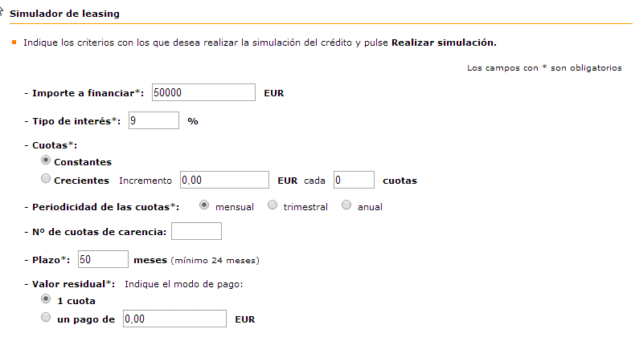
TIPO DE IVA |  |  | 21%

CUOTA SIN IVA | 1,174.63 € | SOLUCIÓN
CUOTA CON IVA | 1,421.31 €
EXPLICACIÓN
En la celda B20 hemos utilizado la función pago con sus argumentos correspondientes: tasa (que hemos dividido por el númEro de cuotas al año para que concuerden las unidades de la tasa y los períodos.
Se ha elegido el parámetro 1 de prepagable pues normalmente las operaciones de leasing al tratarse de un arrendamiento se consideran de esta forma.
Puedes comprobar que la solución coincide con el simulador que Bankinter tiene en su página web para este tipo de operaciones.
Tienes un enlace a dicha página en la parte derecha de esta hoja.

